高频手术系统
序号 | 名称 |  | 型号 | 单价 | 数量 | 合计 | 链接
1 | MLCC | 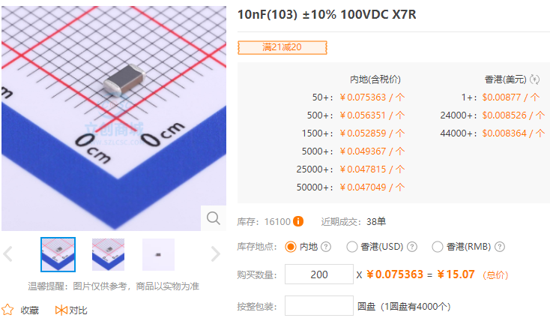 | 10nF(103) ±10% | ￥0.08 | 200 | ￥15.07 | https://item.szlcsc.com/730954.html
2 | 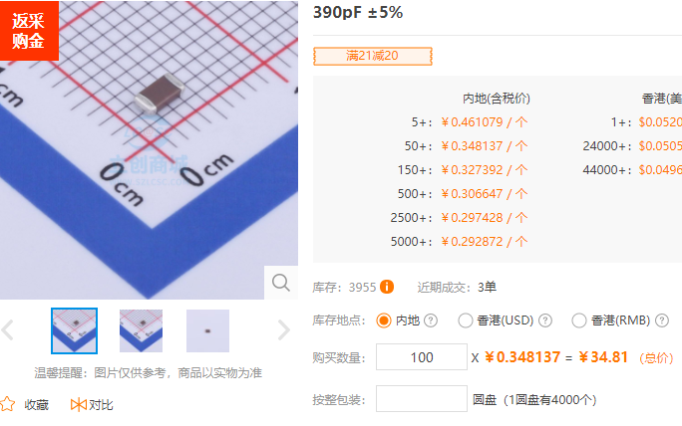 MLCC |  | 390pF ±5% | ￥0.35 | 100 | ￥34.81 | https://item.szlcsc.com/973801.html
3 | CBB电容 | 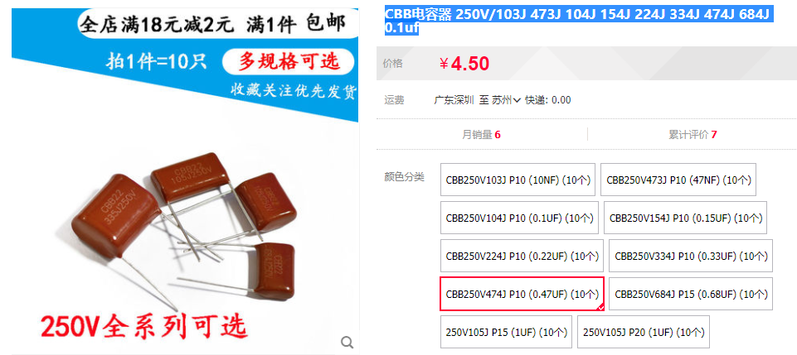 | 474/250V/F10.5*L12*W6mm | ￥0.45 | 50 | ￥22.50 | https://item.taobao.com/item.htm?spm=a230r.1.14.25.70567cbeHpqhNs&id=614827936342&ns=1&abbucket=4#detail

 |  |  |  |  | 350 | ￥72.39

